Sheet1
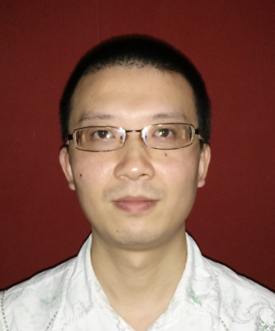
序号 | 人员基本信息 |  |  |  |  |  |  |  |  |  |  |  |  |  |  |  |  |  |  | 证件信息 |  |  |  |  |  |  | 家庭成员信息 |  |  |  | 健康状态 |  |  |  |  | 员工照片
 | 部门 | 员工 ID | 姓名 | 性别 | 婚姻状况 | 结婚日期 | 最高教育程度 | 身份证号 | 家庭住址 | 电话 | 电话分机 | 电子邮件地址 | 其他社交类 |  | 民族 | 宗教信仰 | 员工户口类别 | 籍贯 | 政治面貌 | 证件序号 | 证件类型 | 生效日期 | 编号 | 签发地 | 到期日期 | 签发机构 | 序号 | 姓名 | 与本人关系 | 联系电话 | 健康状态 | 健康证编号 | 血型 | 身高(cm) | 体重(kg) | 不能大于256KB，蓝底或红底正装免冠照
1 | XX部 | T920109**** | 彦晞 | 女 | 未婚 | - | 本科 | 43030419920109**** | 湖南省湘潭市岳塘区XX路XX小区X栋X号 | 152****2013 | 0731-52339826 | val.en****@163.com | QQ | 1344****64 | 汉族 | 无 | 城镇 | 湖南省湘潭市 | 党员 | 1 | 大学英语六级 | 2010-12-01 | 1012430****5450 | 衡阳 | 终身 | 全国大学生英语四六级考委会 | 1 | 彦XX | 父女 | 152******** | 良好 | 111111111 | O | ··· | ··· | 员工照片收集好后，烦请以员工姓名命名图片文件，打包压缩同此文档一起发送至HER项目组邮箱，谢谢
 |  |  |  |  |  |  |  |  |  |  |  |  | 微信 | Sai***** |  |  |  |  |  | 2 | 国家计算机二级 | ··· | ··· | ··· | ··· | ··· | 2 | 尹XX | 母女 | 189********
 |  |  |  |  |  |  |  |  |  |  |  |  | ··· |  |  |  |  |  |  | ··· |  |  |  |  |  |  | ···
2 | XX部 | T7909090012 | 杨进 | 男 | 已婚 | 2013-11-19 | 大专 | 430203197909090012 | 湖南省株洲市天鹅花园17栋402号 | 18607338814 |  | tigeryangjin@gmail.com | 无 |  | 汉族 | 无 | 城镇 | 湖南省湘潭市 | 群众

